Sheet1
入库清单 |  |  |  |  | 箱单信息
地址：（CZ3187）广东省东莞市凤岗镇五联村科研路9号 收件人：（CZ3187） 联系电话：18922869479 |  |  | 客户代码:CZ3187
 |  |  | 运输方式:TIR卡航

 |  |  | CZ3187-0623-5

序号 | 产品信息 | 外箱箱唛 |  | 数量 | 图片 | 重量 | 体积 | 产品名 | 材质
1 | 12650-Y07U0005-C01 桌面收纳托盘架 申购：PR2606230164 | CZ3187-0623-5-1 |  | 8 | 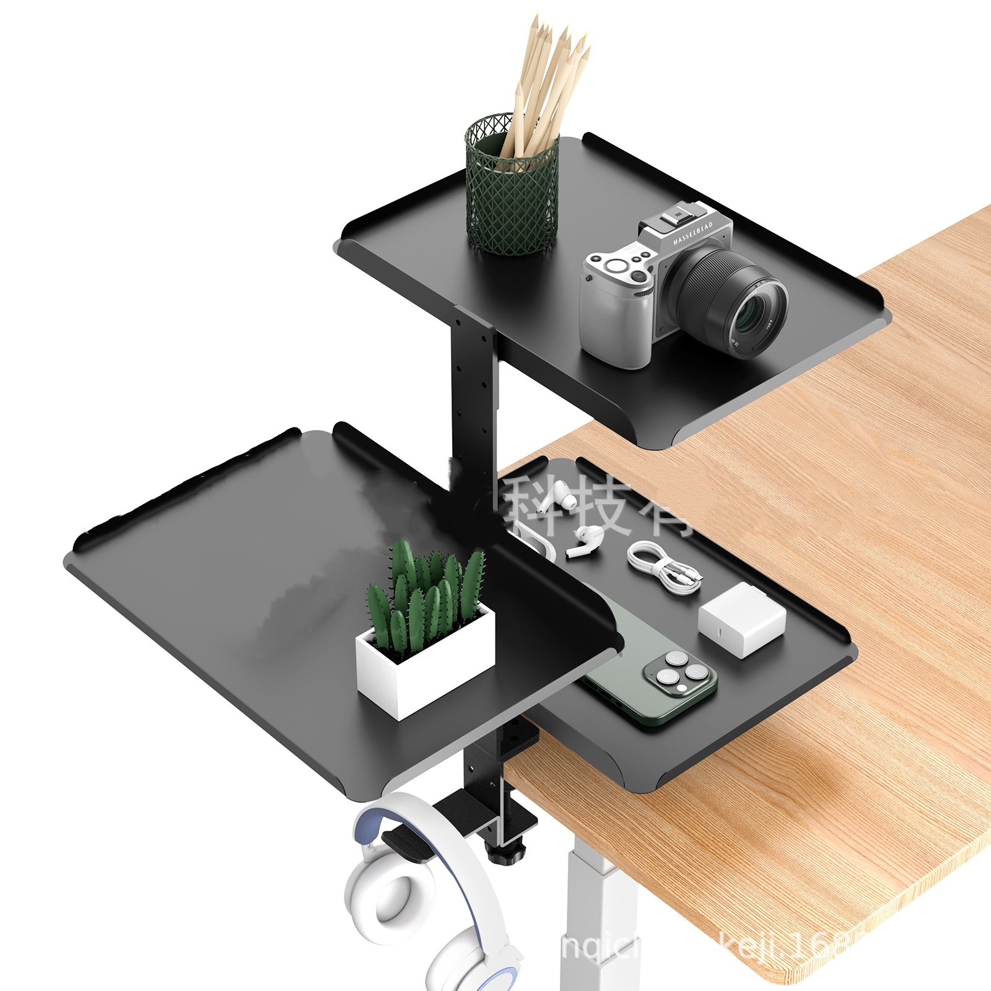 | 102.5 | 0.22 | 桌面收纳托盘架 | 金属
 |  | CZ3187-0623-5-2 |  | 8
 |  | CZ3187-0623-5-3 |  | 8
 |  | CZ3187-0623-5-4 |  | 8
 |  | CZ3187-0623-5-5 |  | 8

 |  |  |  |  |  | 总重量 | 总体积 | 密度
 |  |  |  |  |  | 102.5 | 0.22 | 465.91

